02 복합기 설정
2. 복합기 설정
 | 복합기의 일반적인 설정은 기존 SmartUI 설치시와 동일하게 설정합니다.

 | 1. Redirect CS 설치(Redirect_App.exe)
 |  | - 전달된 CS Installer를 실행하여 Redirect CS를 설치합니다.

 | 2. 설치 후 설정 방법
 |  | 설치후에는 다음과 같은 화면이 나옵니다.
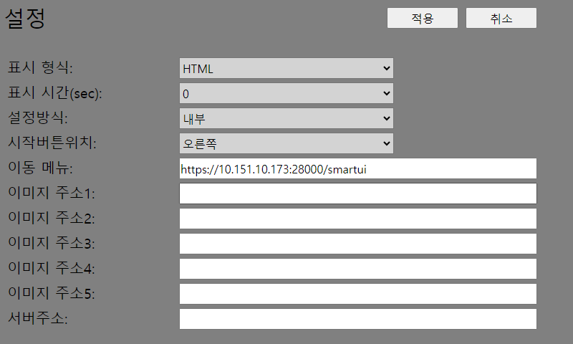

 |  | 표시형식 : HTML
 |  | 표시시간 : 0
 |  | 설정방식 : 내부
 |  | 시작버튼위치 : 오른쪽 (미사용 기능으로 상관없음)
 |  | 이동메뉴 : "https://xxx.xxx.xxx.xxx:28000/data/smartui" 처럼 서버에서 설정한 주소를 입력합니다. (index.html 파일은 주소에서 제외합니다.)

 |  | 상기 내용으로 [적용] 버튼을 누르면 설정이 완료됩니다.

 | 3. 설치후에는 SmartUI로 바로 전환되어 실행이 됩니다만, 주소 틀림 또는 웹서비스 이상으로 전환이 불가한 경우에는 다음과 같은 메시지가 표시됩니다.
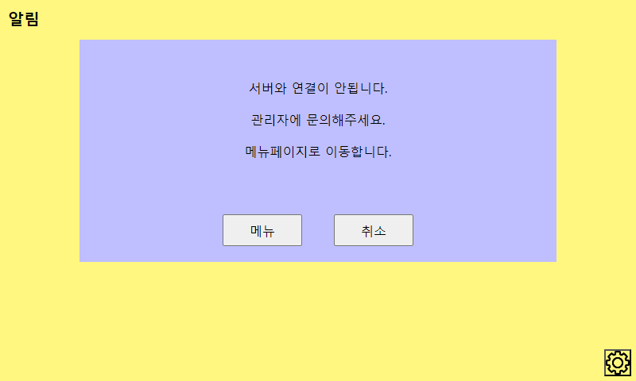
 |  |  | - 메뉴 버튼을 누르면 복합기 메뉴 화면으로 이동합니다.

 |  | - 이 때 설정을 재수정 하려면 우측하단의 톱니바퀴 아이콘을 클릭합니다.
 |  | - 클릭하면 다음과 같은 화면이 나옵니다. | - 암호는 '6789'를 입력합니다. 암호가 유출되지 않도록 주의
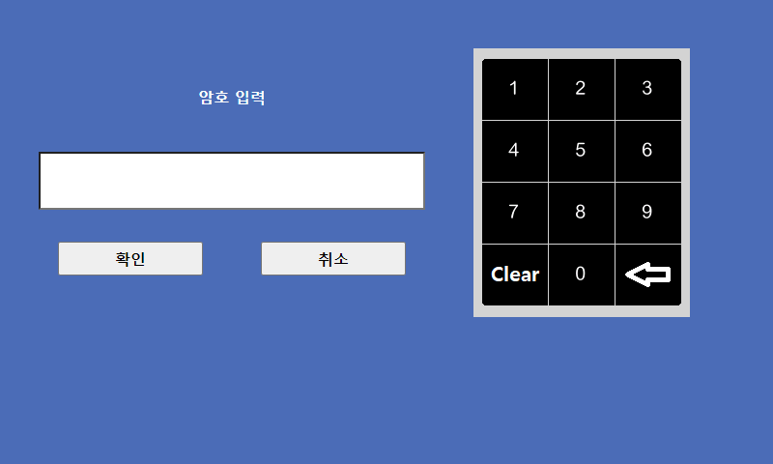
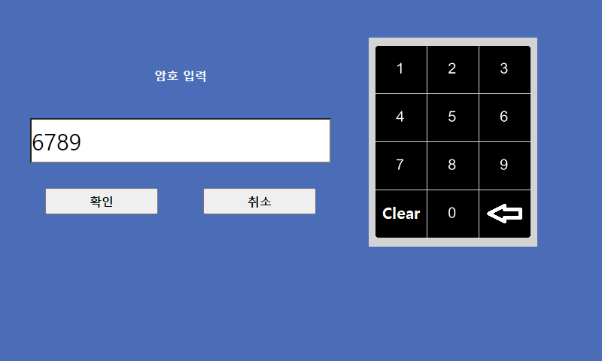

 |  | - 암호 입력후 확인을 누르면 재차 설정화면이 표시됩니다.

